助成金書類カテゴリ選択画面
プロジェクト名 |  |  | システム名 |  |  | 画面レイアウト設計書 |  |  |  |  |  |  |  |  | 作成者 | 作成日 |  | 更新者 | 更新日
助成金書類ダウンロード機能のユーザビリティ向上 |  |  | LMS学習管理システム |  |  | 助成金書類カテゴリ選択画面 |  |  |  |  |  |  |  |  | 櫻井 | 2016-10-18

 | 画面イメージ
 |  | 管理者ロール
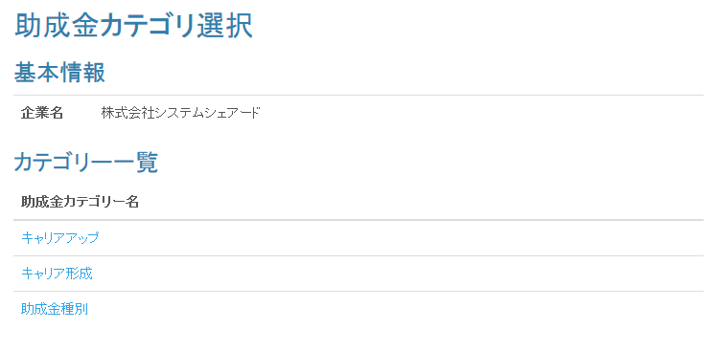

 | 画面イメージ
 |  | 企業担当者ロール

 | 入力仕様
 | No | 項目名 | 物理名 |  | コントロール |  | 必須 |  | 桁数 | 最小値 | 最大値 |  | IME | 属性 |  |  | 備考

 | 1 | カテゴリーID | subsidyCategoryId |  | hidden |  | ○ |  | - | - | - |  | - | 半角数字
 | 2 | カテゴリ名 | - |  | リンク |  | - |  | - | - | - |  | - | /subsidy/type |  |  | 助成金申請種別一覧画面へ遷移する。

 | その他 入力仕様
 | No | 項目名 | 備考

 | 1 | カテゴリーID | 助成金カテゴリーマスタに存在しない場合、エラーとする。

 | 出力仕様
 | No | 項目名 |  | データ元 |  |  |  |  |  |  |  | 備考
 |  |  |  | テーブル名 |  |  |  | フィールド
 | 1 | 企業名 |  | m_company |  |  |  | company_name |  |  |  | 管理者の場合のみ出力する。
 | 2 | カテゴリID |  | m_subsidy_category |  |  |  | subsidy_category_name
 | 3 | カテゴリ名 |  | m_subsidy_category |  |  |  | subsidy_category_name

 | その他仕様
 | ・パラメーターとして設定されたカテゴリーIDをセッションに保持する。

助成金書類ダウンロード 申請種別選択画面
プロジェクト名 |  |  |  | システム名 |  |  | 画面レイアウト設計書 |  |  |  |  |  |  |  |  | 作成者 | 作成日 |  | 更新者 | 更新日
助成金書類ダウンロード機能のユーザビリティ向上 |  |  |  | LMS学習管理システム |  |  | 助成金書類ダウンロード 申請種別選択画面 |  |  |  |  |  |  |  |  | 櫻井 | 2016-10-18 |  | 櫻井 | 2018-01-04

 | 画面イメージ
 |  | ◆【管理者権限・企業担当者権限】

助成金カテゴリの表示を削除

 | 出力仕様
 | No |  | 項目名 |  | データ元 |  |  |  |  |  |  |  | 備考
 |  |  |  |  | テーブル名 |  |  |  | フィールド
 | 1 |  | 企業名 |  | m_company |  |  |  | company_name
 | 2 |  | カテゴリ名 |  | m_subsidy_category |  |  |  | subsidy_category_name
 | 2 |  | 申請種別名 |  | - |  |  |  | - |  |  |  | 1：計画申請、2：変更申請、3：支給申請 固定で文言を出力

 | ◆助成金申請種別のリンク押下時

 | 入力仕様
 | No |  | 項目名 | 物理名 |  | コントロール |  | 必須 |  | 桁数 | 最小値 | 最大値 |  | IME | 属性 |  |  | 備考

 | 1 |  | 申請種別コード | shinseiTypeCd |  | hidden |  | ○ |  | - | - | - |  | - | 半角数字
 | 2 |  | 申請種別 | - |  | リンク |  | - |  | - | - | - |  | - | /subsidy/user |  |  | 助成金書類ダウンロード 出力対象選択画面へ
 |  |  |  |  |  |  |  |  |  |  |  |  |  |  |  |  |  | 遷移する
 | その他 入力仕様
 | No |  | 項目名 | エラー条件 |  |  |  |  | 挙動 |  |  |  |  |  |  | エラー文
 | 1 |  | 申請種別コード | 指定のコード以外が入力された場合 |  |  |  |  | 不正アクセス画面に遷移する |  |  |  |  |  |  | -

 | その他仕様
 | ・パラメーターとして設定された申請種別コードをセッションに保持する

助成金書類ダウンロード 出力対象選択画面
プロジェクト名 |  |  |  | システム名 |  |  | 画面レイアウト設計書 |  |  |  |  |  |  |  |  |  | 作成者 | 作成日 |  | 更新者 | 更新日
助成金書類ダウンロード機能のユーザビリティ向上 |  |  |  | LMS学習管理システム |  |  | 助成金書類ダウンロード 出力対象選択画面 |  |  |  |  |  |  |  |  |  | 櫻井 | 2016-10-18 |  | 櫻井 | 2018-01-04

 | 画面イメージ
 |  | ◆【管理者権限・企業担当者権限】 初期表示 |  |  |  |  |  |  |  |  |  | ◆【管理者権限・企業担当者権限】 コース選択時
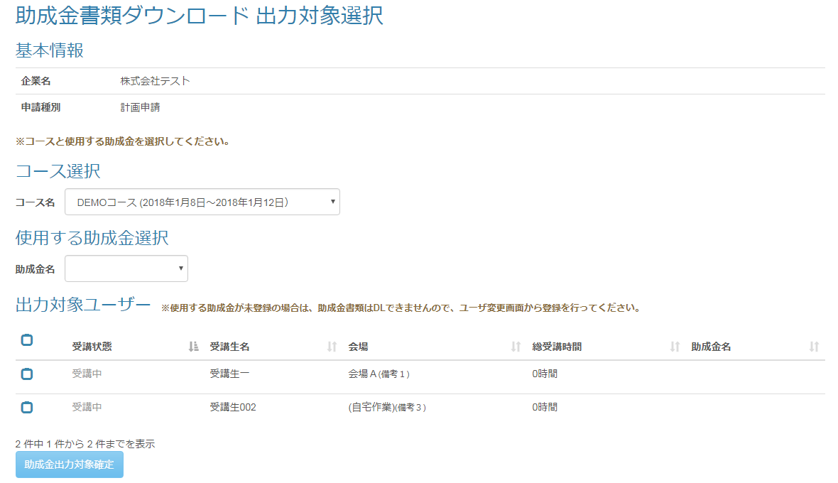

文言追加

コースに紐づく受講生を表示

文言追加
助成金カテゴリを表示
助成金カテゴリを表示

GFC

非活性

 |  | ◆【管理者権限・企業担当者権限】 助成金カテゴリ選択時 |  |  |  |  |  |  |  |  |  | ◆【管理者権限・企業担当者権限】 助成金カテゴリ選択時（受講生がいない場合）
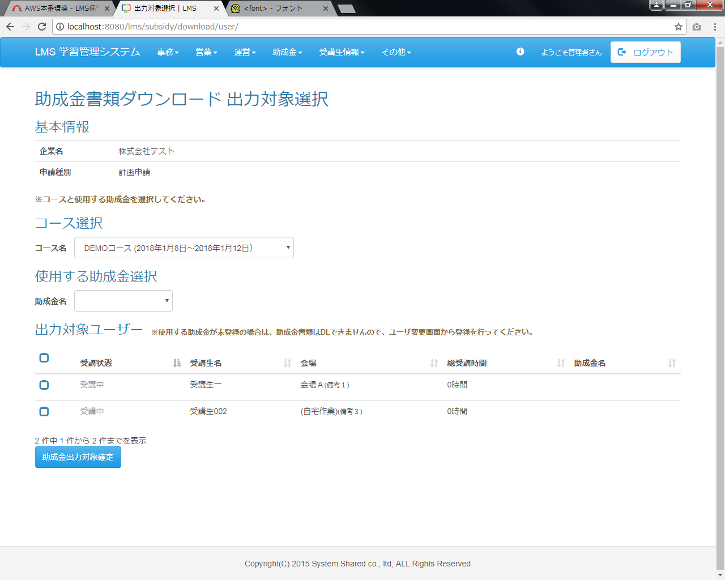
コースと使用する助成金に紐づく受講生を表示
活性化
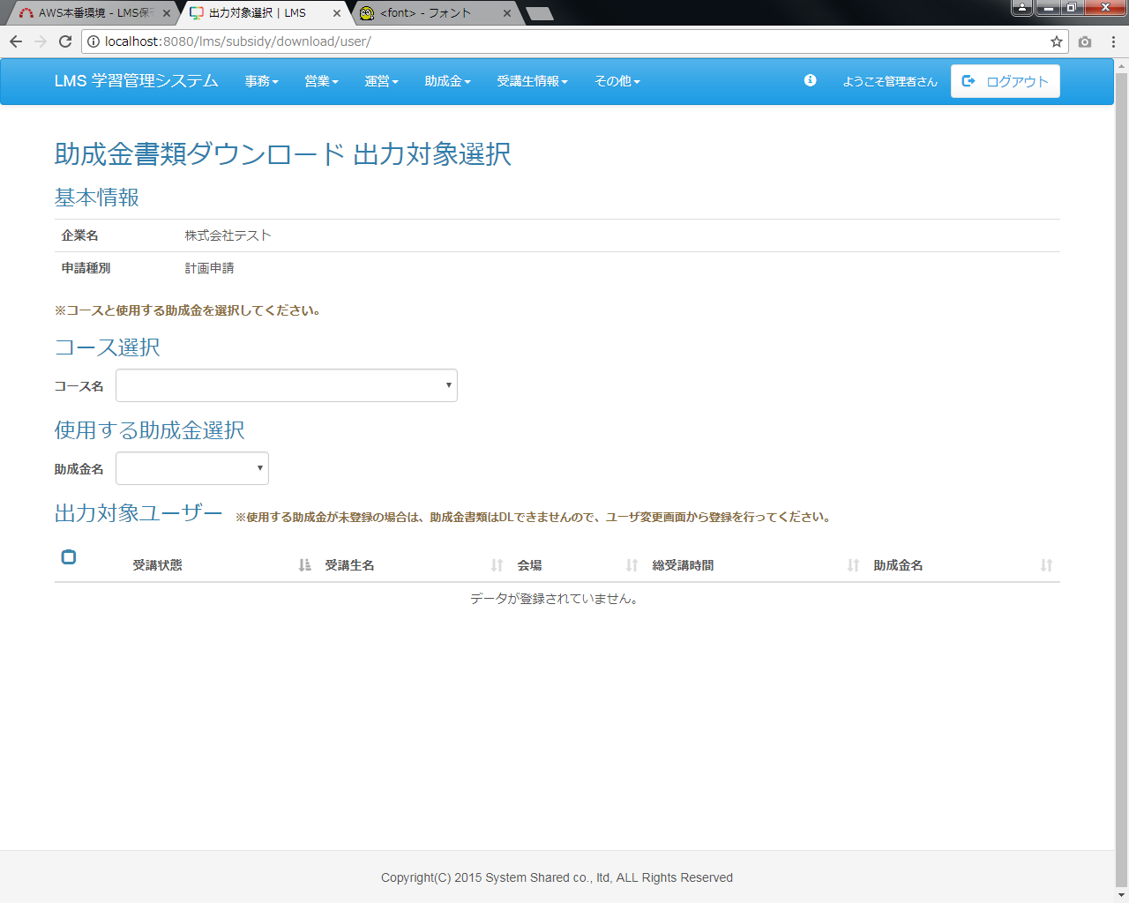

助成金カテゴリを表示

 | 出力仕様
 | No |  | 項目名 |  | データ元 |  |  |  |  |  |  |  |  | 備考
 |  |  |  |  | テーブル名 |  |  |  | フィールド
 | 基本情報
 | 1 |  | 企業名 |  | m_company |  |  |  | company_name
 | 2 |  | カテゴリ名 |  | m_subsidy_category |  |  |  | subsidy_category_name
 | 2 |  | 助成金申請種別 |  | m_subsidy_category |  |  |  | shinsei_type_cd |  |  |  |  | 助成金書類ダウンロード 申請種別選択画面から送信された申請種別（1：計画申請、2：変更申請、
 |  |  |  |  |  |  |  |  |  |  |  |  |  | 3：支給申請）
 | コース選択
 | 3 |  | コース名 |  | m_course |  |  |  | course_name |  |  |  |  | 企業が受講しているコースをリスト表示
 | 使用する助成金選択 ※コース選択時に以下をリスト表示
 | 4 |  | 助成金名 |  | m_subsidy_category |  |  |  | category_name |  |  |  |  | 選択されたコースを受講している受講生に紐づく助成金カテゴリをリスト表示
 | 出力対象ユーザー
 | 5 |  | 出力対象チェックボックス |  | - |  |  |  | -
 | 6 |  | 受講状態 |  | - |  |  |  | - |  |  |  |  | 「開講日」 ＞ 現在日付：研修受講前
 |  |  |  |  |  |  |  |  |  |  |  |  |  | 「開講日」 ≦ 現在日付 ≦ 「閉講日」：開講中
 |  |  |  |  |  |  |  |  |  |  |  |  |  | 「閉講日」 ＜ 現在日付：研修修了
 | 7 |  | 受講生名 |  | m_user |  |  |  | user_name |  |  |  |  | 選択された企業、コース、助成金カテゴリに紐づく受講生のユーザ名
 | 8 |  | 会場 |  | m_place |  |  |  | place_name |  |  |  |  | 受講生に紐づく会場名
 | 9 |  | 総受講時間 |  | - |  |  |  | - |  |  |  |  | 受講生の総受講時間を算出
 | 10 |  | 助成金カテゴリ |  | m_subsidy_category |  |  |  | subsidy_category_name |  |  |  |  | 未登録の場合:※登録されていません。
 | 11 |  | 助成金出力対象確定ボタン |  | - |  |  |  | - |  |  |  |  | コースと助成金カテゴリが選択された場合に活性化

 | ◆コース選択時

 | 入力仕様
 | No |  | 項目名 | 物理名 |  | コントロール |  | 必須 |  | 桁数 | 最小値 |  | 最大値 |  | IME | 属性 |  |  | 備考

 | 1 |  | 企業ID | companyId |  | hidden |  | ○ |  | - | - |  | - |  | - | 半角数字
 | 2 |  | コースID | courseId |  | hidden |  | ○ |  | - | - |  | - |  | - | 半角数字

 | その他 入力仕様
 | No |  | 項目名 | エラー条件 |  |  |  |  | 挙動 |  |  |  |  |  |  |  | エラー文
 | 1 |  | 企業ID | 企業マスタに存在しない場合 |  |  |  |  | 不正アクセス画面へ遷移 |  |  |  |  |  |  |  | -
 | 2 |  | コースID | コースマスタに存在しない場合 |  |  |  |  | 不正アクセス画面へ遷移 |  |  |  |  |  |  |  | -

 | その他仕様
 | ・コースに紐づく受講生の助成金カテゴリ情報を取得し、助成金カテゴリ選択のリストボックスに表示する
 | ・コースに紐づく受講生情報を取得し、出力対象ユーザー一覧へ表示する

 | ◆助成金カテゴリ選択時

 | 入力仕様
 | No |  | 項目名 | 物理名 |  | コントロール |  | 必須 |  | 桁数 | 最小値 |  | 最大値 |  | IME | 属性 |  |  | 備考

 | 1 |  | 企業ID | companyId |  | hidden |  | ○ |  | - | - |  | - |  | - | 半角数字
 | 2 |  | コースID | courseId |  | hidden |  | ○ |  | - | - |  | - |  | - | 半角数字
 | 3 |  | 助成金カテゴリID | subsidyCategoryId |  | hidden |  | ○ |  | - | - |  | - |  | - | 半角数字

 | その他 入力仕様
 | No |  | 項目名 | エラー条件 |  |  |  |  | 挙動 |  |  |  |  |  |  |  | エラー文
 | 1 |  | 企業ID | 企業マスタに存在しない場合 |  |  |  |  | 不正アクセス画面へ遷移 |  |  |  |  |  |  |  | -
 | 2 |  | コースID | コースマスタに存在しない場合 |  |  |  |  | 不正アクセス画面へ遷移 |  |  |  |  |  |  |  | -
 | 3 |  | 助成金カテゴリID | 助成金カテゴリマスタに存在しない場合 |  |  |  |  | 不正アクセス画面へ遷移 |  |  |  |  |  |  |  | -

 | その他仕様
 | ・コースと助成金カテゴリに紐づく受講生情報を取得し、出力対象ユーザー一覧へ表示する
 | ･「出力対象チェックボックス」と「助成金出力対象確定ボタン」を表示する
 | ◆「助成金出力対象確定」ボタン選択時

 | 入力仕様
 | No |  | 項目名 | 物理名 |  | コントロール |  | 必須 |  | 桁数 | 最小値 |  | 最大値 |  | IME | 属性 |  |  | 備考

 | 1 |  | 企業ID | courseId |  | hidden |  | ○ |  | - | - |  | - |  | - | 半角数字
 | 2 |  | 助成金カテゴリID | subsidyCategoryId |  | hidden |  | ○ |  | - | - |  | - |  | - | 半角数字
 | 3 |  | ユーザーID | lmsUserId |  | hidden |  | ○ |  | - | - |  | - |  | - | 半角数字
 | 4 |  | 助成金出力対象確定 | - |  | リンク |  | - |  | - | - |  | - |  | - | /subsidy/style |  |  | 助成金書類ダウンロード画面へ遷移する

 | その他 入力仕様
 | No |  | 項目名 | エラー条件 |  |  |  |  | 挙動 |  |  |  |  |  |  |  | エラー文
 | 1 |  | ユーザーID | 企業IDに紐づく受講生ユーザーでない場合 |  |  |  |  | 不正アクセス画面に遷移する |  |  |  |  |  |  |  | -
 | 2 |  | コースID | ユーザーIDに紐づくコースが二つ以上ある場合 |  |  |  |  | 不正アクセス画面に遷移する |  |  |  |  |  |  |  | -
 | 3 |  | 助成金カテゴリID | 選択された受講生に紐づく助成金カテゴリでない場合 |  |  |  |  | 不正アクセス画面に遷移する |  |  |  |  |  |  |  | -

 | その他仕様
 | ・パラメーターとして設定されたコースID、助成金カテゴリID、ユーザーIDをセッションに保持する

助成金書類ダウンロード画面
プロジェクト名 |  |  |  | システム名 |  |  |  | 画面レイアウト設計書 |  |  |  |  |  |  |  |  |  | 作成者 |  | 作成日 |  | 更新者 | 更新日
助成金書類ダウンロード機能のユーザビリティ向上 |  |  |  | LMS学習管理システム |  |  |  | 助成金書類ダウンロード画面 |  |  |  |  |  |  |  |  |  | 櫻井 |  | 2016-10-18 |  | 櫻井 | 2018-01-04

 | 画面イメージ
 |  | ◆【管理者権限・企業担当者権限】
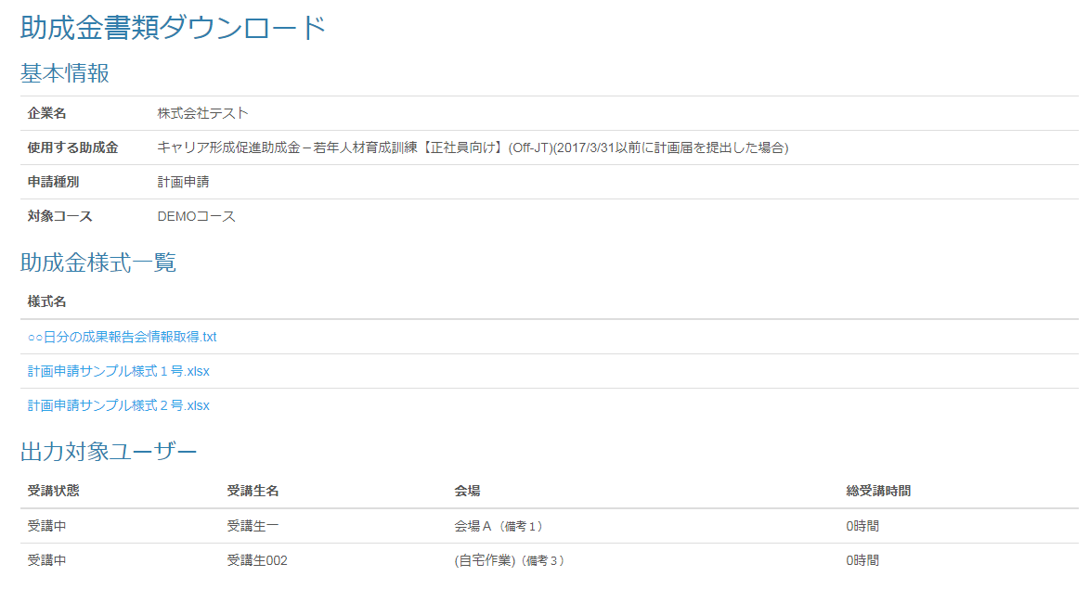

 | 出力仕様
 | No |  | 項目名 |  | データ元 |  |  |  |  |  |  |  |  |  | 備考
 |  |  |  |  | テーブル名 |  |  |  |  | フィールド
 | 基本情報
 | 1 |  | 企業名 |  | m_company |  |  |  |  | company_name
 | 2 |  | 使用する助成金 |  | - |  |  |  |  | - |  |  |  |  | 助成金書類ダウンロード 出力対象選択画面から送信された助成金カテゴリ
 | 3 |  | 申請種別 |  | - |  |  |  |  | - |  |  |  |  | 助成金書類ダウンロード 出力対象選択画面から送信された申請種別（1：計画申請、2：変更申請、
 |  |  |  |  |  |  |  |  |  |  |  |  |  |  | 3：支給申請）
 | 4 |  | コース名 |  | - |  |  |  |  | - |  |  |  |  | 助成金書類ダウンロード 出力対象選択画面から送信されたコース
 | 助成金様式一覧
 | 5 |  | 様式名 |  | m_file |  |  |  |  | file_name |  |  |  |  | ・助成金書類ダウンロード 出力対象選択画面から送信された助成金カテゴリIDと申請種別コードに紐づく
 |  |  |  |  |  |  |  |  |  |  |  |  |  |  | テンプレート
 |  |  |  |  |  |  |  |  |  |  |  |  |  |  | ・テンプレート名昇順で表示
 | 出力対象ユーザー
 | 6 |  | 受講状態 |  | - |  |  |  |  | - |  |  |  |  | コース＆ユーザー選択画面で選択された受講生の受講状態
 | 7 |  | 受講生名 |  | m_user |  |  |  |  | user_name |  |  |  |  | コース＆ユーザー選択画面で選択された受講生名
 | 8 |  | 会場 |  | m_place |  |  |  |  | place_name |  |  |  |  | コース＆ユーザー選択画面で選択された受講生に紐づく会場名
 | 9 |  | 総受講時間 |  | - |  |  |  |  | - |  |  |  |  | コース＆ユーザー選択画面で選択された受講生の総受講時間

 | ◆様式名リンク押下時

 | 入力仕様
 | No |  | 項目名 | 物理名 |  |  | コントロール |  | 必須 |  | 桁数 | 最小値 |  | 最大値 |  | IME | 属性 |  |  |  | 備考

 | 1 |  | 助成金テンプレートID | subsidyTemplateId |  |  | hidden |  | ○ |  | - | - |  | - |  | - | 半角数字
 | 2 |  | 助成金テンプレート名 | - |  |  | リンク |  | - |  | - | - |  | - |  | - | /subsidy/style/download |  |  |  | 助成金書類をダウンロードする

 | その他 入力仕様
 | No |  | 項目名 | エラー条件 |  |  |  |  |  | 挙動 |  |  |  |  |  |  |  | エラー文
 | 1 |  | 助成金テンプレートID | 助成金テンプレートマスタに存在しない場合 |  |  |  |  |  | 不正アクセス画面に遷移する |  |  |  |  |  |  |  | -
 | 2 |  | ファイルID | ファイルマスタに存在しない場合 |  |  |  |  |  | 不正アクセス画面に遷移する |  |  |  |  |  |  |  | -
 |  |  |  | ファイルIDに紐づくファイル場所にファイルが存在しない場合 |  |  |  |  |  | 不正アクセス画面に遷移する |  |  |  |  |  |  |  | -

 | その他仕様
 | ダウンロード機能
 | No |  | テンプレート ファイル形式 | 出力タイプ |  | 出力ファイル名 |  |  | 出力シート名 |  |  |  | 出力項目 |  |  |  |  |  | 備考

 | 1 |  | excel | 1：企業分 |  | テンプレート名_企業名 |  |  | dataSheet |  |  |  | 「出力項目一覧_タイプ1」シートの項目と |  |  |  |  |  | データ出力した「dataSheet」はシート非表示にする
 |  |  |  |  |  |  |  |  |  |  |  |  | ダウンロード日
 | 2 |  |  | 2：受講生分 |  |  |  |  | 受講生名 |  |  |  | 「出力項目一覧_タイプ2」シートの項目と |  |  |  |  |  | データ出力部分はセル非表示にする
 |  |  |  |  |  |  |  |  |  |  |  |  | ダウンロード日
 | 3 |  | excel以外 | - |  | - |  |  | - |  |  |  | - |  |  |  |  |  | アップロードされたファイルをそのままダウンロードする
 |  | ※シート『dataSheet』が存在しない場合、データを出力しない

勤怠管理画面
プロジェクト名 |  | システム名 | 画面レイアウト設計書 | 作成者 | 作成日 | 更新者 | 更新日
助成金書類ダウンロード機能のユーザビリティ向上 |  | LMS学習管理システム | 勤怠管理画面 | 櫻井 | 2016-11-22

 | 画面イメージ
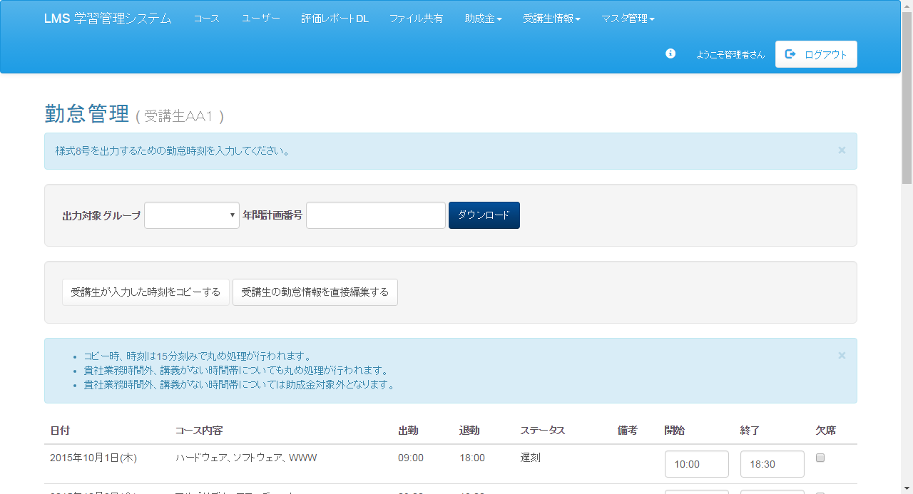

削除

